5
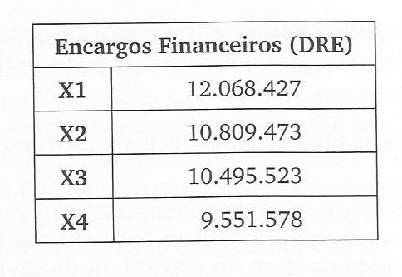

CDI |  | CDI+5% |  | si | Despesas Financeiras | amortização custo trans. | Pagto | sf
1.14 | 1.05 | 19.7% | X1 | 59,000,000 | 11,820,000 | 248,427 | 11,820,000 | 59,248,427
1.12 | 1.05 | 17.6% | X2 | 59,248,427 | 10,560,000 | 249,473 | 10,560,000 | 59,497,899
1.115 | 1.05 | 17.1% | X3 | 59,497,899 | 10,245,000 | 250,523 | 10,245,000 | 59,748,422
1.1 | 1.05 | 15.5% | X4 | 59,748,422 | 9,300,000 | 251,578 | 69,300,000 | 0

 |  |  |  |  | custo transação | 1.69% | aos 4 anos
 |  |  |  |  | 1 ano | 0.42%
-

